Erklärung
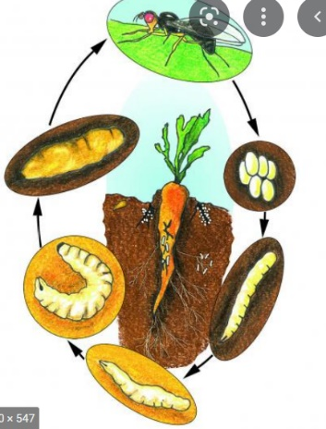

randomisiertes Blockdesign mit 3 Wiederholungen
trt | 1 = Kontrolle, 2 = Insektizidbehandlung
Sorte | 16 unterschiedliche Sorten

in jeder Parzelle durde die Gesamtzahl an Möhren und die Anzahl von der Möhrenfliege befallener Möhren ermittelt

